상품제안서
오아 콤비팬 미니 손 선풍기 | 상품코드: S41130

 |  |  |  |  |  |  | 02-713-8555 | www.synergygift.co.kr
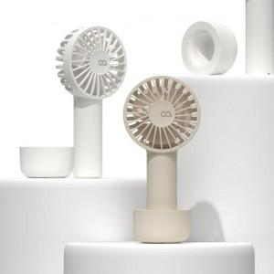 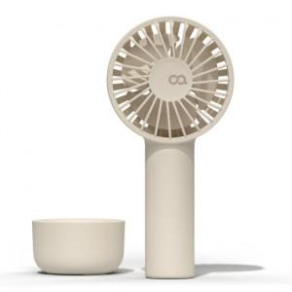 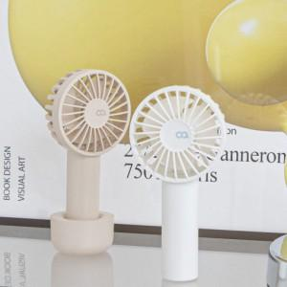

【상세/제작정보】 | <p><span style="font-family: &quot;맑은 고딕&quot;; font-size: 14pt;">​</span></p>

【인쇄/포장옵션】 | 레이저 / 포장지포장

【공급단가】 | 수량 | 50~ | 100~ | 500~ | 1,000~ | 2,000~
*VAT별도 | 화이트 | 11,930원 | 11,740원 | 11,450원 | 11,160원 | 10,970원
 | 베이지 | 11,930원 | 11,740원 | 11,450원 | 11,160원 | 10,970원

【상품 URL】 | https://www.synergygift.co.kr:443/src/goods_detail.php?gdno=41130

